상품제안서
수퍼히트 매트볼펜 | 상품코드: S02993

 |  |  |  |  |  |  | 02-713-8555 | www.synergygift.co.kr
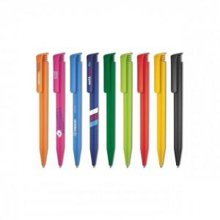 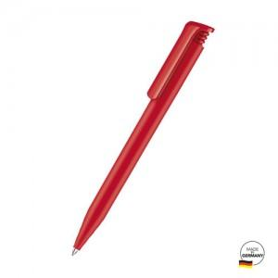

【상세/제작정보】 | 독일 세나토사 볼펜

【인쇄/포장옵션】 | 실크, 패드실크1도 / OPP(비닐)

【공급단가】 | 수량 | 500~ | 1,000~ | 3,000~ | 10,000~ | 30,000~
*VAT별도 | 단가 | 951원 | 825원 | 795원 | 757원 | 737원

【상품 URL】 | https://www.synergygift.co.kr:443/src/goods_detail.php?gdno=4642

